Overzicht
Vooruit met de site dashboard

Doelstelling t.e.m. ...

 | Aantal gebruikers (maandelijks) | Aantal sessies (maandelijks)
Januari
Februari
Maa
April
Mei
Juni
Juli
Augustus
September
Oktober
November
December

 | Gemiddeld conversie percentage verkoop
Januari
Februari
Maa
April
Mei
Juni
Juli
Augustus
September
Oktober
November
December

Andere indicatoren
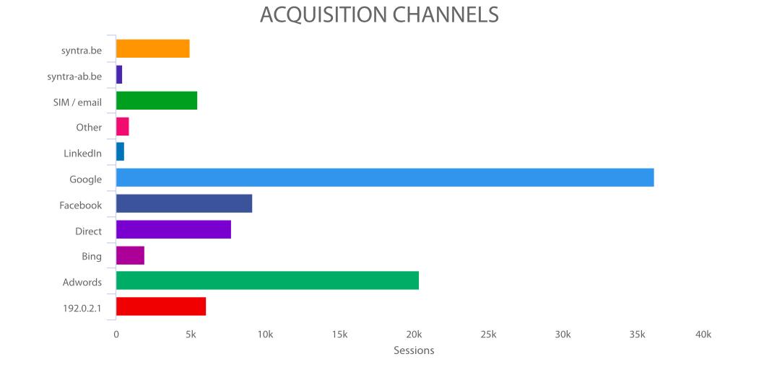
Kent u het conversie percentage richting verkoop van uw website?
Kent u het gemiddelde doorklikpercentage vanuit de Google zoekresultaten naar uw site?
Hebt u zicht op het percentage (en belang) van uw terugkerende bezoekers?
Weet u wat het bounce percentage is van uw belangrijkste landing pages?
Weet u wat bezoekers binnen uw site zoeken?
Kent u het uitstappercentage in uw aankoopproces (van winkelwagen tot betaling)?
Weet u welke zoektermen u het meeste bezoekers opleveren?
Kent u het conversie percentage van bezoekers die via sociale media kanalen komen?

Ook grafiek geven met overzicht van kanalen waar bezoekers langs binnenkomen (eventueel aangevuld met bounce)

